FENIX
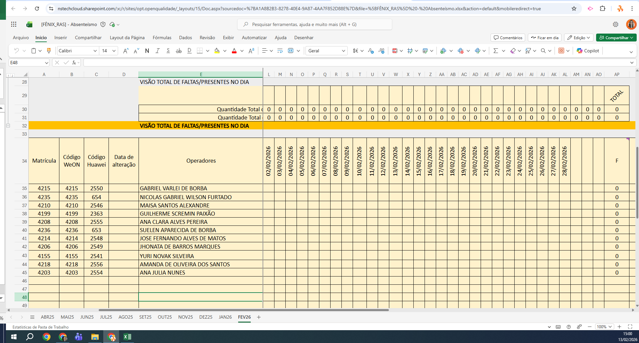
MATRICULA | ID WEON | ID HUAWEI | NOME | STATUS | TURNO / OPERAÇÃO | SUPERVISOR | SETOR | OBS | OPERACIONAL | OPERACIONAL2 | STATUS | QTD
4215 | 4215 | 2550 | GABRIEL VARLEI DE BORBA | ATIVO | FÊNIX | Adryan Celso | TRANSFERÊNCIA |  | X | X | ATIVO | 11
4235 | 4235 | 654 | NICOLAS GABRIEL WILSON FURTADO | ATIVO | FÊNIX | Adryan Celso | TRANSFERÊNCIA |  | OK | OK | Total Geral | 11
4210 | 4210 | 2546 | MAISA SANTOS ALEXANDRE | ATIVO | FÊNIX | Adryan Celso | TRANSFERÊNCIA |  | OK | OK
4199 | 4199 | 2363 | GUILHERME SCREMIN PAIXÃO | ATIVO | FÊNIX | Adryan Celso | TRANSFERÊNCIA |  | X | X
4208 | 4208 | 2555 | ANA CLARA ALVES PEREIRA | ATIVO | FÊNIX | Adryan Celso | TRANSFERÊNCIA |  | X | X
4236 | 4236 | 653 | SUELEN APARECIDA DE BORBA | ATIVO | FÊNIX | Adryan Celso | TRANSFERÊNCIA |  | X | X
4214 | 4214 | 2548 | JOSE FERNANDO ALVES DE MATOS | ATIVO | FÊNIX | Adryan Celso | TRANSFERÊNCIA |  | X | X
4206 | 4206 | 2549 | JHONATA DE BARROS MARQUES | ATIVO | FÊNIX | Adryan Celso | TRANSFERÊNCIA |  | OK | OK
4155 | 4155 | 2541 | YURI NOVAK SILVEIRA | ATIVO | FÊNIX | Adryan Celso | TRANSFERÊNCIA |  | X | X
4218 | 4218 | 2556 | AMANDA DE OLIVEIRA DOS SANTOS | ATIVO | FÊNIX | Adryan Celso | TRANSFERÊNCIA |  | OK | OK
4203 | 4203 | 2554 | ANA JULIA NUNES | ATIVO | FÊNIX | Adryan Celso | TRANSFERÊNCIA |  | OK | OK
 |  |  |  |  |  |  |  |  | 6 | 6

